List1
Střední průmyslová škola elektrotechnická Havířov | Zpráva z MIT | Třída: 4.C

 |  | Skupina: 1.

Kódový zámek |  | Zpráva číslo: 3

 |  | Den: 17.2.2021

 |  | Učitel: Ing. Petr Madecki

 |  | Jméno: Tomáš Konvičný

 |  | Známka:

2.Zadání:
a) Ověření hesla:
- maximálně 3 pokusy na zadání hesla
- v případě úspěchu vypsat "OK", jinak vypsat
info o chybě spolu s počtem zbývajících pokusů
- po 3 neúspěšných pokusech zablokovat přípravek (vypsat info)
- hesla nebudou ověřována automaticky, ale až po stistku #
b) Odblokování přípravku:
- po zablokování mít možnost odblokovat pomoci servisního kódu (opět potvrdit pomocí #)
c) Menu:
- po úspěšném přihlášení vypsat uživateli pozdrav
a nabídnout možnost odhlášení (výběr jednoho z písmen na klávesnici)

Obecné info:
- mřížka # znamená Enter (potvrzení)
- místo výpisu hesla zobrazovat zástupný znak *
- všechna hesla jsou 4 místná
- veškeré výpisy a přechody mezi nimi volit smysluplně a výstižně,
stejně tak jako dobu, po kterou budou zobrazeny, ať je
možno je v klidu přečíst a reagovat na ně

TEST LCD
- výpis textu na 2 řádky

3.Teoretický rozbor:
Arduino Uno
Arduino UNO je vývojová deska založená na ATmega328P.
Má 14 digitálních I/O pinů (z nichž 6 je možné použít jako PWM výstupy),
6 analogových vstupů, 16 MHz krystalový oscilátor, USB připojení, napájecí konektor,
ICSP čtečku a resetovací tlačítko.

Použité periferie:
Maticová klávesnice 4 x 4 membránová
Popis
Klávesnice je vhodná pro připojení ke všem druhům Arduino desek.
Pro zapojení do obvodu Arduina je potřeba pouze 8 vodičů.
Využití najde například v projektech
zabezpečovacích systémů, nebo všude tam, kde je potřeba
zadávat nějaká data nebo volit v menu.

Parametry
Konektor | 8 pinů - zásuvka (rozteč 2,54 mm)
Pracovní napětí / proud | 35 V DC / 100 mA
Odpor zmáčknuté klávesy | 10 ÷ 500 Ω
Izolační odpor / napětí | 100 MΩ / 100V
Dielektrická pevnost | 250 V RMS (50 ÷ 60 Hz / 1 min)
Životnost kontaktů tlačítek | ≥ 1 000 000 zmáčknutí
Provozní teplota | max 60 ºC

LCD displej 16x2, I2C
Popis
LCD displej se vyrábí v různých velikostech (16x2, 16x4, 20x4…).
První číslo určuje počet znaků na řádku a druhé číslo určuje počet řádků.
Dále si můžete vybrat ze dvou barev pozadí displeje – modré a zelené.
Parametry
Princip displeje LCD1602 spočívá v použití
fyzikálních charakteristik tekutých krystalů k ovládání oblasti displeje
napětím, to znamená, že lze zobrazit grafiku.
Obecně platí, že 1602 používá standardní 16-ti kolíkové rozhraní a náš
zobrazovací modul je modul, který poskytuje sběrnici I2C.
I²C používá pouze dvě obousměrná otevřená vedení,
Serial Data Line (SDA) a Serial Clock Line (SCL), vytažená pomocí odporů.
Typické použité napětí je +5 V nebo +3,3 V.

Vodiče (Male to Male, Male to Female)

Schéma zapojení:
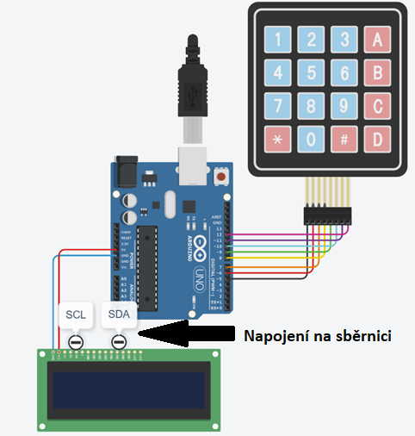

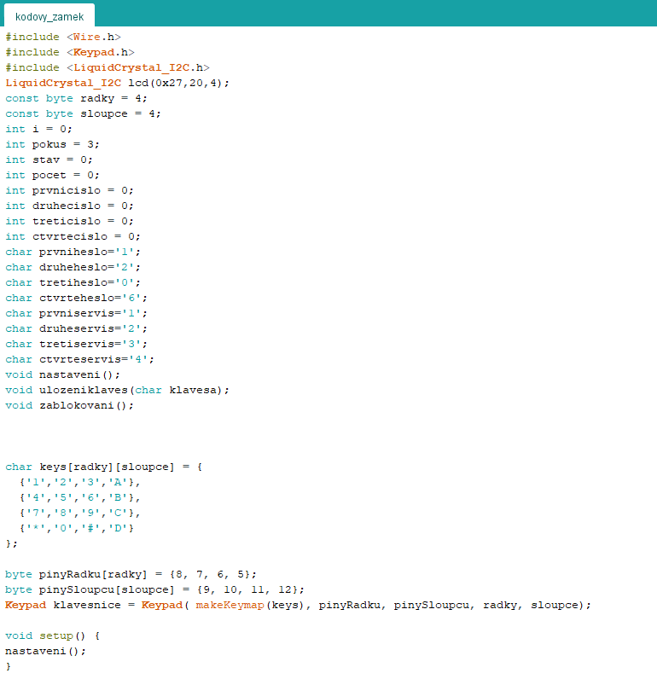
4.Zdrojový kód:

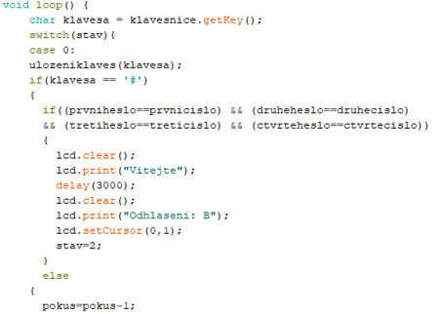

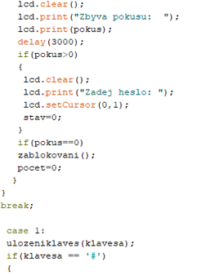

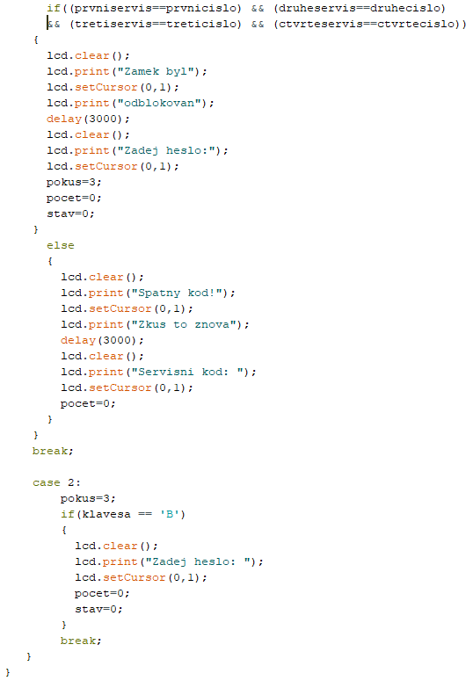

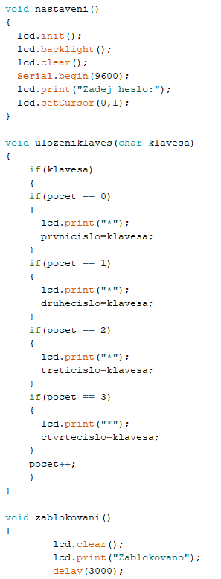

5.Závěr:
Cílem úlohy bylo seskládat a naprogramovat zařízení, které má realizovat kódový zámek.
Uživatel má na uhádnutí hesla 3 pokusy, po neúspěchu se zařízení zablokuje.
Jako hardware byla použita deska Arduino UNO R3 s 4x4 maticovou klávesnicí a
16x2 LCD dispelejem s I2C sběrnicí.
Vývojové prostředí, z kterého se kód nahraje do desky se nazývá Arduino IDE.
Při psaní kódu je pro přehlednost důležité psát funkce.
U schémata v Tinkercadu je problém vodičů s LCD displejem, protože zařízení nemá
dostatek vstupů, proto jsem tam dopsal poznámku pro I2C sběrnici.

